상품제안서
주문제작 칼라 에코백 45*40cm | 상품코드: F22506

 |  |  |  |  |  |  | 02-412-0044 | www.easy1.co.kr
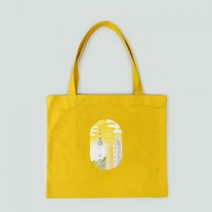

【상세/제작정보】

【인쇄/포장옵션】 | 풀칼라 / 포장불가능

【공급단가】 | 수량 | 500~ | 1,000~ | 3,000~ | 5,000~ | 10,000~
*VAT별도 | 단가 | 7,700원 | 7,420원 | 7,150원 | 6,870원 | 6,600원

【상품 URL】 | https://dev.easy1.co.kr:443/src/goods_detail.php?gdno=22506

